Stamkaart Product
 |  |  | Klepscharnier
Hout

 | Omschrijving
 | Klepscharnier, ronde hoek, zwart, met losse pen, bolkop

 | Productgroep |  |  |  |  |  |  |  |  |  |  |  |  | Artikelnummer
 | 1052 |  |  |  |  |  |  |  |  |  |  |  |  | 1052.20.076N

 | Foto |  |  |  |  |  |  |  |  |  |  |  |  | Technische tekening
 | 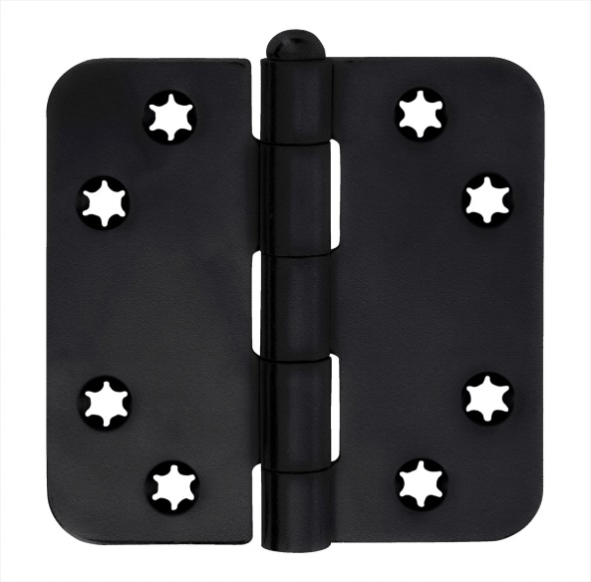 TRUE |  |  |  |  |  |  |  |  |  |  |  |  | TRUE

 | Toepassingsgebied |  |  |  |  |  |  |  |  |  |  |  |  | Producteigenschappen

 | Ramen en Deuren |  |  |  |  |  |  |  |  |  |  |  |  | Toepasbaar voor binnendeuren Stervormig, verlagen de kans op schroefbreuk Bolkop Met een losse pen

 | Technische gegevens

 | Materiaal
 | Scharnier |  |  | Staal
 | Oppervlakte |  |  | Zwart
 | Lagering |  |  | Ongelagerd
 | Bladvorm |  |  | Ronde hoek
 | Pen |  |  | Staal
 | Gewicht |  |  | 0.13 | kg
 | VPE |  |  | 10 | stuks

 | Maatvoering |  |  |  |  |  |  |  |  |  |  |  |  | Draagvermogen

 | h |  | b |  | s |  | R |  | d |  | rd |  |  | Aantal scharnieren per deur |  |  | 3 |  | 4
 | 76 | mm | 76 | mm | 2 | mm | 10 | mm | 6 | mm | 5 | mm |  | Deurgewicht |  |  | 50 | kg | 60 | kg

 | Certificaten |  |  |  |  |  |  |  |  |  |  |  |  | Montagevoorschriften
 |  |  |  |  |  |  |  |  |  |  |  |  |  | Te gebruiken schroeven
 |  |  |  |  |  |  |  |  |  |  |  |  |  | Aantal | 0 | 8 stuks |  |  |  |  | Aantal |  | 8 stuks
 | CE norm |  | EN 1935:27201307 |  |  |  |  |  |  |  |  |  |  | Maat | Ø | 4*30 mm |  |  |  |  | Maat | Ø | 4*30 mm
 |  |  |  |  |  |  |  |  |  |  |  |  |  | Montageplaats | 0 | Deuren volgens BRL 0803
 |  |  |  |  |  |  |  |  |  |  |  |  |  |  |  |  |  |  |  |  | Montageplaats |  | Deuren volgens BRL 0803
 |  |  |  |  |  |  |  |  |  |  |  |  |  | Montagehandleiding |  | C:\Users\Filis\OneDrive\Citgez Trading\Leveranciers\Charmag\handleidingen\Montage_Handleiding_scharnieren.tif

 | Onderdelen
 | Pen |  | A 201.20.003 N |  |  |  |  |  |  |  |  |  | Pen | A 201.20.003 N

 |  |  |  |  |  |  | www.citgeztrading.nl |  |  |  |  |  |  |  |  |  | www.charmag.ch
 |  |  |  |  |  |  | info@citgeztrading.nl|085-060 20 01 |  |  |  |  |  |  |  |  |  | info@charmag.ch

